Выводы
Главные инсайты по пролонгациям (2023 год):
ОТКРОЙ ДАШБОРД В DATALENS
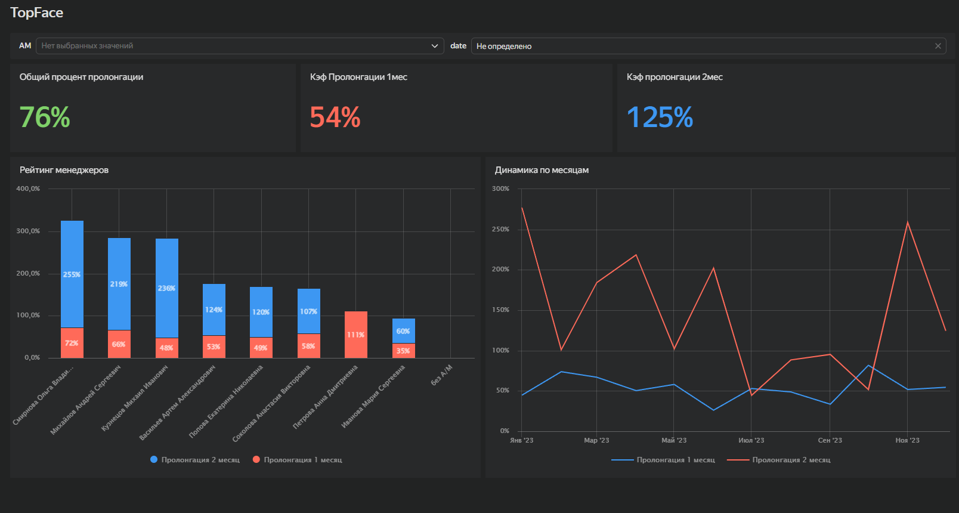
1. Общая эффективность удержания (76%) Отдел сопровождения показывает уверенный результат, сохраняя большую часть клиентской базы и стабильно генерируя выручку.
2. Смещение оплат (Проблема кассового разрыва) Наблюдается сильный перекос закрытия сделок на 2-й месяц. В первый месяц менеджеры продлевают лишь около 54% базы. Во второй месяц идет сверхактивный «дожим» оставшихся (коэффициент >100% достигается за счет возврата зависших долгов и продажи дополнительных услуг/апсейла).
Рекомендация бизнесу: Компании невыгодно откладывание оплат. Стоит пересмотреть систему мотивации (KPI) — например, ввести повышающий коэффициент для бонуса менеджера при получении оплаты от клиента строго в первый месяц.
3. Лидеры отдела Абсолютные лидеры по суммарному объему удержания — Смирнова О.В. и Михайлов А.С. (они эффективнее всех дожимают сложные сделки). Также в топ-3 уверенно входит Кузнецов М.И.
4. Масштабирование лучших практик
Рекомендация бизнесу: Провести аудит телефонных звонков лидеров (Смирновой О.В. и Михайлова А.С.). Необходимо вычленить их успешные паттерны работы с возражениями и на их основе обновить базовый скрипт пролонгации для обучения отстающих сотрудников.
5. Слепые зоны учета В данных выявлена категория оплат «Без А/М» (без привязки к конкретному аккаунт-менеджеру).
Рекомендация бизнесу: Провести проверку настроек CRM-системы, чтобы устранить системную потерю связок «клиент-менеджер» и корректно распределять выручку.

